県連登録申請書
 |  |  |  | 令和６年度 |  |  |  |  |  |  |  |  | 佐賀県空手道連盟・登録申請書

団体名 |  |  |  |  |  |  |  |  |  |  |  |  |  |  |  |  |  |  |  | 所 在 地

申請日 |  |  |  |  | ２０２４年 |  |  |  |  |  |  | 月 |  |  | 日 |  |  |  |  | 団体責任者名

№ | 氏 名 |  |  |  |  | 生年月日 （西暦） |  |  |  | 学年 |  | 性別 | 全空連会員番号 |  |  |  |  | 住 所 （ 連 絡 先 ） |  |  |  |  |  | 電話番号
団体 責任者 |  |  |  |  |  |  |  |  |  |  |  |  |  |  |  |  |  | 〒
連絡 責任者 |  |  |  |  |  |  |  |  |  |  |  |  |  |  |  |  |  | 〒
 | 連絡先メールアドレス |  |  |  |  | ＠
1
2 |  |  |  |  |  |  |  |  |  |  |  |  |  |  |  |  |  | １）団体責任者は、道場責任者・部活顧問・監督等です。
3 |  |  |  |  |  |  |  |  |  |  |  |  |  |  |  |  |  | ２）連絡責任者は、団体責任者がメールを使える場合は、同上とし、
4 |  |  |  |  |  |  |  |  |  |  |  |  |  |  |  |  |  | 団体責任者のメールアドレスのみをご記入下さい。
5 |  |  |  |  |  |  |  |  |  |  |  |  |  |  |  |  |  | ３）団体責任者がメールをお使いにならない場合は、県連からの連絡が受け
6 |  |  |  |  |  |  |  |  |  |  |  |  |  |  |  |  |  | られるよう連絡責任者を置き、その方のメールアドレスをお書き下さい。
7 |  |  |  |  |  |  |  |  |  |  |  |  |  |  |  |  |  | ４）個人情報保護上、会員の方の住所・電話番号は、記載省略いたします。
8 |  |  |  |  |  |  |  |  |  |  |  |  |  |  |  |  |  | ５）全空連会員登録済みの方は、会員番号を記載下さい。
9 |  |  |  |  |  |  |  |  |  |  |  |  |  |  |  |  |  | ※全空連会員登録番号がない場合は、佐空連審査会、大会など参加できません。
10 |  |  |  |  |  |  |  |  |  |  |  |  |  |  |  |  |  | ので、出来るだけ全空連会員登録後に申請ください。
11 |  |  |  |  |  |  |  |  |  |  |  |  |  |  |  |  |  | ６）本申請書は、県連HP等からダウンロードし、下記送付先へメールまたは郵送して
12 |  |  |  |  |  |  |  |  |  |  |  |  |  |  |  |  |  | ください。記載については、漏れなくお願いいたします。
13 |  |  |  |  |  |  |  |  |  |  |  |  |  |  |  |  |  | ７）本データは、佐賀県空手道連盟が管理し、会員管理のためにのみ使用し、他に使用することはありません。
14
15
16
17
18
＜送付先＞
〒840-0054 佐賀市水ヶ江3-1-25
（一社）佐賀県空手道連盟
会員登録担当 藤田 開土
Mail：k.fujita@saga-karate.com
19
20
21
22
23

 | 小学生 |  |  |  | 中学生 |  |  |  | 高校生 |  |  |  | 大学生 |  |  |  | 一般
 | 男 |  | 女 |  | 男 |  | 女 |  | 男 |  | 女 |  | 男 |  | 女 |  | 男 |  | 女
 |  | 名 |  | 名 |  | 名 |  | 名 |  | 名 |  | 名 |  | 名 |  | 名 |  | 名 |  | 名

 |  |  | 上記のとおり登録します。 |  |  |  |  |  |  |  |  |  |  |  |  |  |  |  |  | ２０２４ 年 |  | 月 | 日
印鑑 省略

 |  |  |  |  |  |  |  |  |  |  |  |  |  |  |  |  |  |  |  |  | 責任者名 |  |  |  | 印

県連登録料振込書添付用紙
県連会員登録費振込証添付用紙

 | 振込先
 |  |  |  |  |  |  | 振込日 年 月 日
 | 佐賀銀行 本店営業部 普通預金
 | 店番号：５００ 口座番号 ３２８２９８１ |  |  |  |  | 振込者氏名
 | 口座名義：一般社法人 佐賀県空手道連盟 |  |  |  |  | 振込金額
 | シャ）サガケンカラテドウレンメイ
内 訳
佐空連団体年会費 |  | 30,000 | 円 |  |  | 団体 | ＝ | 円
佐空連会員登録費
成年 | 一般会員 | 2,500 | 円 | × |  | 名 | ＝ | 円
 | 大学会員 | 2,500 | 円 | × |  | 名 | ＝ | 円
少 年 | 高校生会員 | 1,500 | 円 | × |  | 名 | ＝ | 円
 | 中学生会員 | 1,500 | 円 | × |  | 名 | ＝ | 円
 | 小学生会員 | 1,500 | 円 | × |  | 名 | ＝ | 円
 |  | 個人会員合計 |  |  |  | 名 |  | 円
 |  | 合 計 金 額 |  |  |  |  |  | 円

 |  | 団体名
 |  | 責任者名
 |  | 電話番号
 |  | メールアドレス |  | ＠
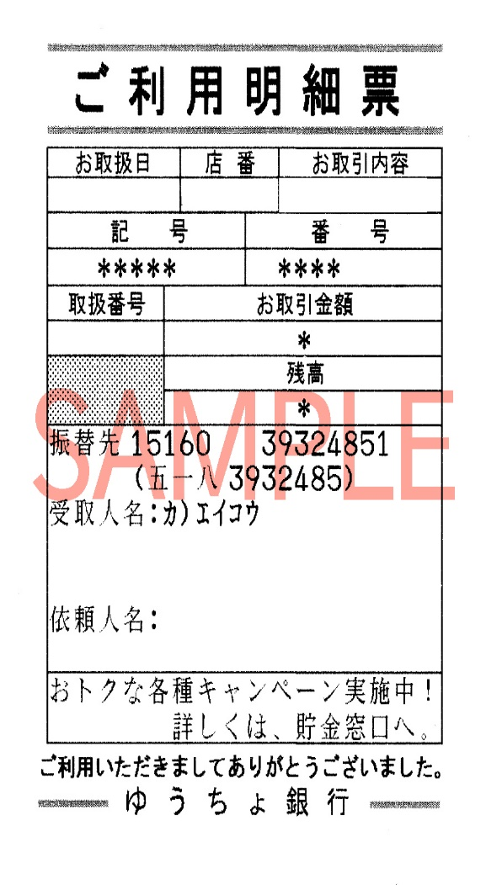

＜送付先＞
（一社）佐賀県空手道連盟
会員登録担当 藤田 開土
Mail：k.fujita@saga-karate.com

 |  |  |  |  | こちらに送金証明の明細などを貼付ください。

